Sheet1
테이블 이름 |  |  | 회원 |  |  |  | 테이블 이름 |  |  | 상영스케줄
속성이름 | 데이터 타입 | 널 허용 여부 | 기본값 | 기본키 | 외래키 | 제약조건 | 속성이름 | 데이터 타입 | 널 허용 여부 | 기본값 | 기본키 | 외래키 | 제약조건
회원번호 | VARCHAR(10) | N |  | PK |  |  | 상영시간 | VARCHAR(8) | N |  | PK
비밀번호 | VARCHAR(64) | N |  |  |  |  | 영화번호 | INT(3) | N |  |  | FK
회원이름 | VARCHAR(20) | N |  |  |  |  | 요금 | VARCHAR(8) | N
휴대전화 | VARCHAR(16) | N |  |  |  |  | 상영관번호 | VARCHAR(1) | N |  |  | FK
등급 | VARCHAR(10) | N | SILVER
할인율 | FLOAT(3) | N
카드 | VARCHAR(26) | N |  |  |  |  | 테이블 이름 |  |  | 예매좌석
 |  |  |  |  |  |  | 속성이름 | 데이터 타입 | 널 허용 여부 | 기본값 | 기본키 | 외래키 | 제약조건
 |  |  |  |  |  |  | 좌석번호 | VARCHAR(4) | N |  | PK
테이블 이름 |  |  | 상영관 |  |  |  | 상영시간 | VARCHAR(8) | N |  |  | FK
속성이름 | 데이터 타입 | 널 허용 여부 | 기본값 | 기본키 | 외래키 | 제약조건 | 회원번호 | VARCHAR(10) | N |  |  | FK
상영관번호 | VARCHAR(1) | N |  | PK |  |  | 예매일시 | VARCHAR(8) | N
상영관형태 | VARCHAR(8) | N |  |  |  |  | 금액 | VARCHAR(8) | N
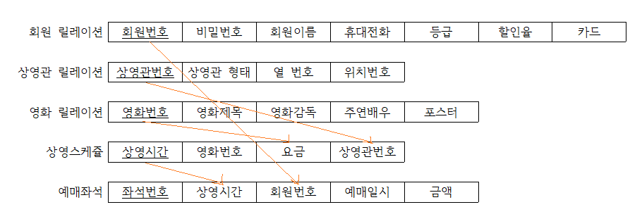
열번호 | VARCHAR(1) | N
위치번호 | VARCHAR(2) | N

테이블 이름 |  |  | 영화
속성이름 | 데이터 타입 | 널 허용 여부 | 기본값 | 기본키 | 외래키 | 제약조건
영화번호 | INT(3) | N |  | PK
영화제목 | VARCHAR(16) | N
영화감독 | VARCHAR(16) | N
주연배우 | VARCHAR(64) | N
포스터 | VARCHAR(64) | N

